Dashboard
BLOCK 1218

 | VERSION | 1.0.0

Chuyên Đề Phát Triển Web 1

Evidance

TC01

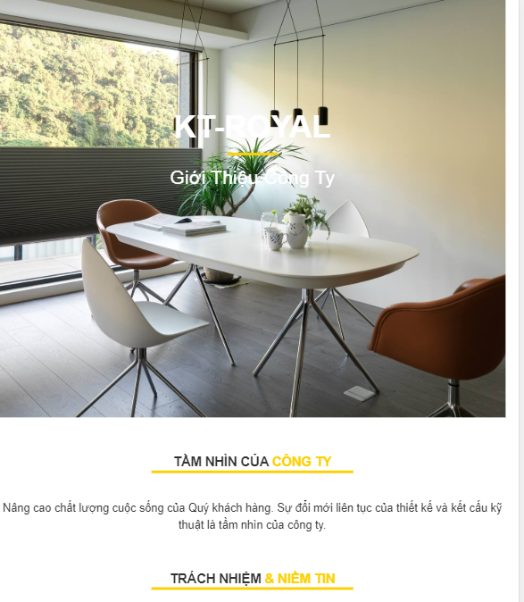

TC02

TC03

